Worksheet
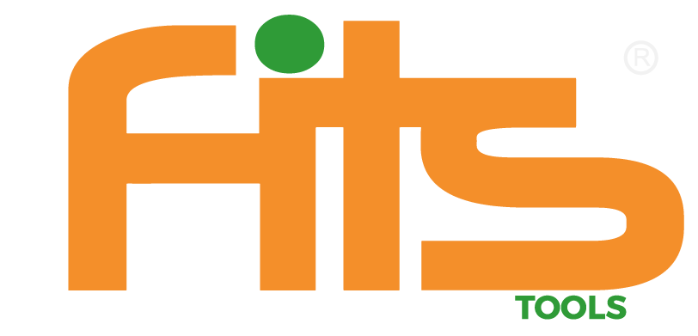 |  |  | FITS TOOLS C.A 001 AV. BRICEÑO MENDEZ CASA N° 3-18 SECTOR CENTRO BARINAS BARINAS 5201 VENEZUELA

 | Presupuesto

Nombre | mibebe | Telefono | 12312313 | Direccion | las americas

N° | Nombre | Descripción | Cantidad | Precio unitario | Impuesto | Total
1 | prueba2 | Prueba2 | 2 | 2 | Excento (ventas) | 4
2 | pruebaaaa | pruebaaaaaa | 3 | 30 | Excento (ventas) | 90
 |  |  |  |  | Total General | 94

